Plan1
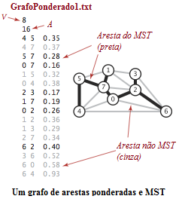
 | X | Y
0 | 182 | 168
1 | 167 | 71
2 | 250 | 138
3 | 250 | 93
4 | 82 | 198
5 | 82 | 101
6 | 329 | 198
7 | 152 | 123

